Рус
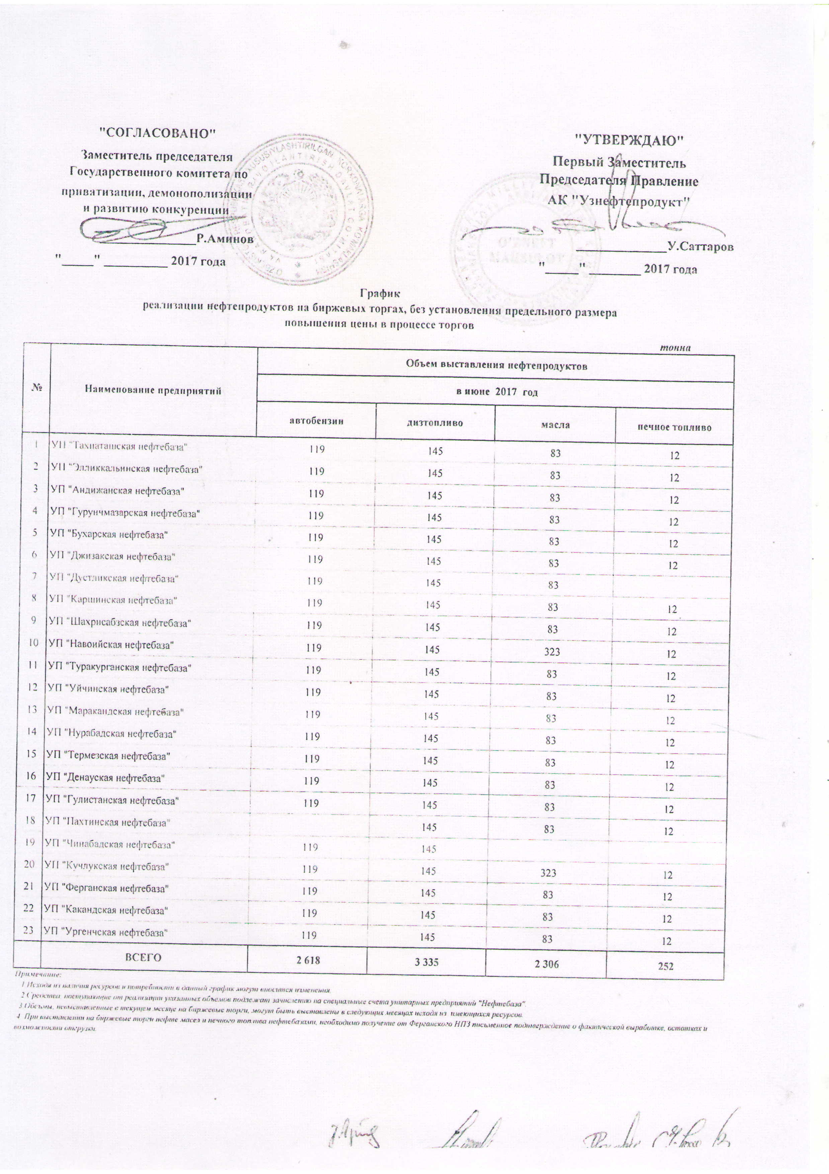
График
реализации нефтепродуктов на биржевых торгах, без установления предельного размера повышения цены в процессе торгов
 |  |  |  |  | тонна
№ | Наименование предприятий | Объем выставления нефтепродуктов
 |  | в июне 2017 года
 |  | автобензин | диз. топливо | масла | печное топливо
1 | УП "Ташиаташская нефтебаза" | 119 | 145 | 83 | 12
2 | УП "Элликальинская нефтебаза" | 119 | 145 | 83 | 12
3 | УП "Андижанская нефтебаза" | 119 | 145 | 83 | 12
4 | УП "Гурунчмазарская нефтебаза" | 119 | 145 | 83 | 12
5 | УП "Бухарская нефтебаза" | 119 | 145 | 83 | 12
6 | УП "Джизакская нефтебаза" | 119 | 145 | 83 | 12
7 | УП "Дустликская нефтебаза" | 119 | 145 | 83
8 | УП "Каршинская нефтебаза" | 119 | 145 | 83 | 12
9 | УП "Шахрисабзская нефтебаза" | 119 | 145 | 83 | 12
10 | УП "Навоийская нефтебаза" | 119 | 145 | 323 | 12
11 | УП "Туракурганская нефтебаза" | 119 | 145 | 83 | 12
12 | УП "Уйчинская нефтебаза" | 119 | 145 | 83 | 12
13 | УП "Маракандская нефтебаза" | 119 | 145 | 83 | 12
14 | УП "Нурабадская нефтебаза" | 119 | 145 | 83 | 12
15 | УП "Термезская нефтебаза" | 119 | 145 | 83 | 12
16 | УП "Денауская нефтебаза" | 119 | 145 | 83 | 12
17 | УП "Гулистанская нефтебаза" | 119 | 145 | 83 | 12
18 | УП "Пахтинская нефтебаза" |  | 145 | 83 | 12
19 | УП "Чинабадская нефтебаза" | 119 | 145
20 | УП "Кучлукская нефтебаза" | 119 | 145 | 323 | 12
21 | УП "Ферганская нефтебаза" | 119 | 145 | 83 | 12
22 | УП "Какандская нефтебаза" | 119 | 145 | 83 | 12
23 | УП "Ургенчская нефтебаза" | 119 | 145 | 83 | 12
 | ВСЕГО | 2,618 | 3,335 | 2,306 | 252
Примечание:
1. Исходя из наличия ресурсов и потребности в данный график могут вноситься изменения
2. Средства, поступающие от реализации указанных объемов подлежат зачислению на специальные счета унитарных предприятий "Нефтебаза"
3. Объемы, не выставленныев текущем месяце на биржевые торги, могут быть выставлены ы следующих месяцах исходя из имеющихся ресурсов
4. При выставлении на биржевые торги нефте масел и печного топлива нефтебазами, необходимо получения от Ферганского НПЗ письменное подтверждение о фактической выработке, остатках и возможности отгрузки

